Biocarburants - CARBURE
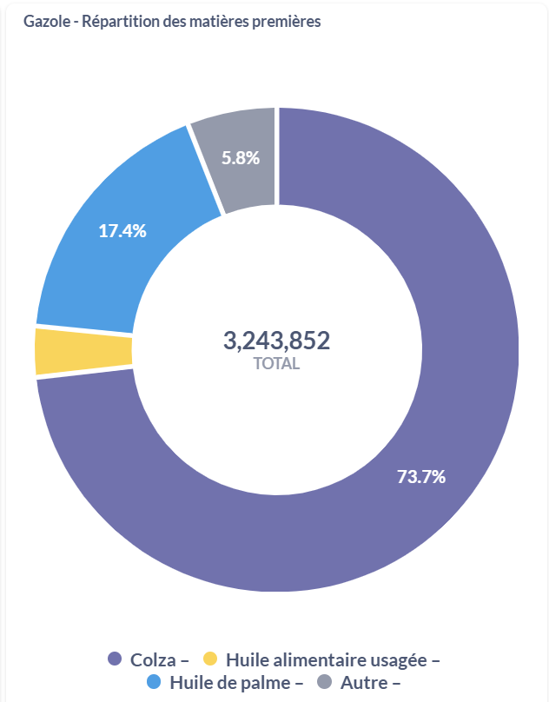
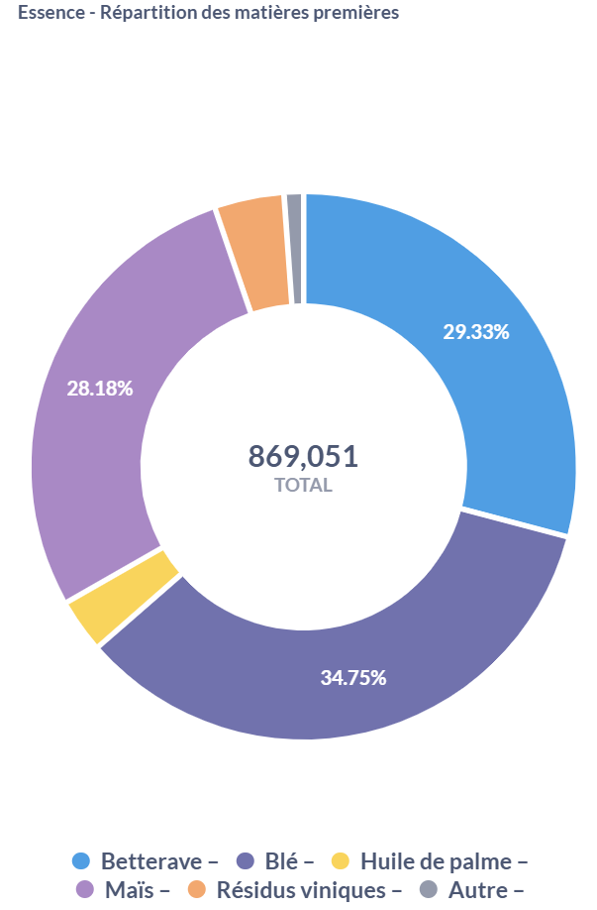
Source | Carbure
 |  |  | 2015

 |  | Gazole | 830 | kg/m3
 |  |  | m3 | kt
 |  | Colza | 2,391,657 | 1,985
 |  | Huile alimentaire usagée | 101,899 | 85
 |  | Huile de palme | 563,292 | 468
 |  | Autre | 187,004 | 155

 |  | Essence | 745 | kg/m3
 |  |  | m3 | kt
 |  | Betterave | 254,894 | 190
 |  | Blé | 301,981 | 225
 |  | Huile de palme | 25,614 | 19
 |  | Maïs | 244,935 | 182
 |  | Résidus viniques | 33,901 | 25
 |  | Autre | 7,726 | 6
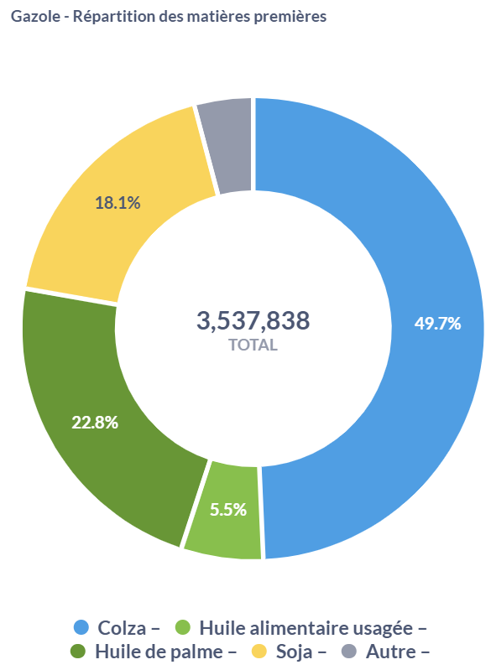
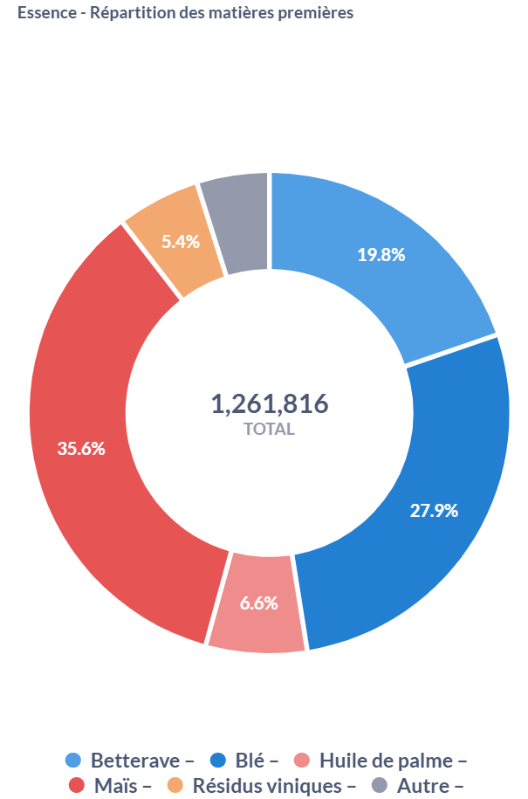
 |  |  | 2019

 |  |  | m3 | kt
 |  | Colza | 1,759,031 | 1,460
 |  | Huile alimentaire usagée | 195,446 | 162
 |  | Huile de palme | 806,087 | 669
 |  | Soja | 639,973 | 531
 |  | Autre | 137,301 | 114

 |  |  | m3 | kt
 |  | Betterave | 249,641 | 186
 |  | Blé | 352,620 | 263
 |  | Huile de palme | 83,404 | 62
 |  | Maïs | 449,035 | 335
 |  | Résidus viniques | 68,263 | 51
 |  | Autre | 58,853 | 44

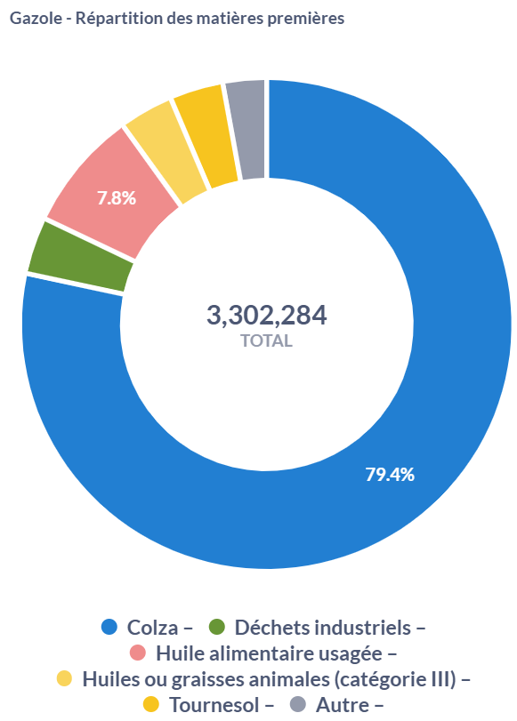
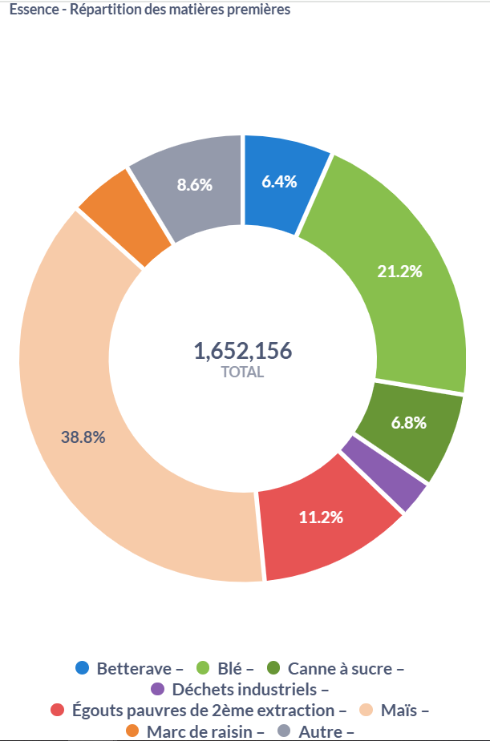

 |  |  | 2023

 |  |  | m3 | kt
 |  | Colza | 2,621,285 | 2,176
 |  | Déchets industriels | 117,075 | 97
 |  | Huiles ou graisses animales (catégorie III) | 110,736 | 92
 |  | Huile alimentaire usagée | 257,400 | 214
 |  | Tournesol | 108,681 | 90
 |  | Autre | 87,107 | 72

 |  |  | m3 | kt
 |  | Betterave | 106,063 | 79
 |  | Blé | 350,615 | 261
 |  | Canne à sucre | 111,970 | 83
 |  | Déchets industriels | 41,147 | 31
 |  | Egouts peuvres de 2ème extraction | 185,292 | 138
 |  | Maïs | 641,504 | 478
 |  | Marc de raisin | 74,067 | 55
 |  | Autre | 141,498 | 105

Conso huile GMS -NIELSEN
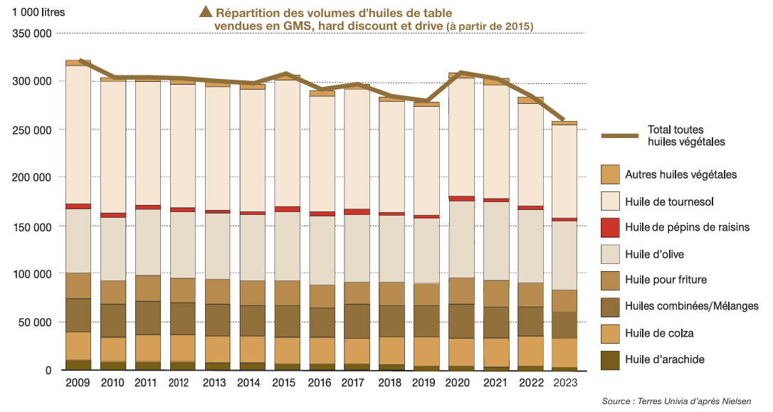

 |  |  |  |  |  |  |  |  |  |  |  | en Ml | 2015 | 2019 | 2023
 |  |  |  |  |  |  |  |  |  |  |  | Autres | 5 | 5 | 3
 |  |  |  |  |  |  |  |  |  |  |  | Tournesol | 130 | 110 | 100
 |  |  |  |  |  |  |  |  |  |  |  | Pépins de raisins | 5 | 2 | 2
 |  |  |  |  |  |  |  |  |  |  |  | Olive | 80 | 80 | 75
 |  |  |  |  |  |  |  |  |  |  |  | Pour friture | 20 | 18 | 18
 |  |  |  |  |  |  |  |  |  |  |  | Combinées/Mélanges | 35 | 35 | 30
 |  |  |  |  |  |  |  |  |  |  |  | Colza | 25 | 25 | 25
 |  |  |  |  |  |  |  |  |  |  |  | Arachide | 5 | 3 | 2
 |  |  |  |  |  |  |  |  |  |  |  |  | 305 | 278 | 255

 |  |  |  |  |  |  |  |  |  |  |  | Masse volumique de l'huile moyenne |  |  | 920 | kg/m3

 |  |  |  |  |  |  |  |  |  |  |  | en kt | 2015 | 2019 | 2023
 |  |  |  |  |  |  |  |  |  |  |  | Autres | 4.6 | 4.6 | 2.76
 |  |  |  |  |  |  |  |  |  |  |  | Tournesol | 119.6 | 101.2 | 92
 |  |  |  |  |  |  |  |  |  |  |  | Pépins de raisins | 4.6 | 1.84 | 1.84
 |  |  |  |  |  |  |  |  |  |  |  | Olive | 73.6 | 73.6 | 69
 |  |  |  |  |  |  |  |  |  |  |  | Pour friture | 18.4 | 16.56 | 16.56
 |  |  |  |  |  |  |  |  |  |  |  | Combinées/Mélanges | 32.2 | 32.2 | 27.6
 |  |  |  |  |  |  |  |  |  |  |  | Colza | 23 | 23 | 23
 |  |  |  |  |  |  |  |  |  |  |  | Arachide | 4.6 | 2.76 | 1.84
 |  |  |  |  |  |  |  |  |  |  |  |  | 280.6 | 255.76 | 234.6

Tableau fournit par Terres Univia

Ventes Volume = GMS | Source : NIELSEN | En litres
 | 2005 | 2006 | 2007 | 2008 | 2009 | 2010 | 2011 | 2012 | 2013 | 2014 | 2015 | 2016 | 2017 | 2018 | 2019 | 2020 | 2021 | 2022 | 2023 | 2024
COLZA | 27,619,738 | 25,145,905 | 20,278,904 | 29,171,017 | 30,104,942 | 25,503,382 | 28,761,288 | 28,539,537 | 29,455,567 | 28,534,577 | 29,269,894 | 28,834,383 | 29,412,609 | 30,229,194 | 29,561,626 | 28,857,410 | 31,161,836 | 32,888,459 | 33,137,413 | 32,754,048
TOURNESOL | 151,283,930 | 153,958,493 | 152,035,104 | 139,452,492 | 142,869,454 | 135,887,770 | 128,430,585 | 128,411,157 | 126,856,537 | 126,921,803 | 130,355,398 | 119,521,556 | 125,513,303 | 114,420,084 | 110,420,583 | 121,936,278 | 124,634,798 | 114,158,469 | 96,253,796 | 108,432,305

Masse volumique colza | 916x10^-9 kt/L | 0.000000916
Masse volumique tournesol | 920x10^-9 kt/L | 0.00000092

Vente volume en kt
 | 2005 | 2006 | 2007 | 2008 | 2009 | 2010 | 2011 | 2012 | 2013 | 2014 | 2015 | 2016 | 2017 | 2018 | 2019 | 2020 | 2021 | 2022 | 2023 | 2024
COLZA | 25 | 23 | 19 | 27 | 28 | 23 | 26 | 26 | 27 | 26 | 27 | 26 | 27 | 28 | 27 | 26 | 29 | 30 | 30 | 30
TOURNESOL | 139 | 142 | 140 | 128 | 131 | 125 | 118 | 118 | 117 | 117 | 120 | 110 | 115 | 105 | 102 | 112 | 115 | 105 | 89 | 100

Marché olive - AFIDOL, FAM
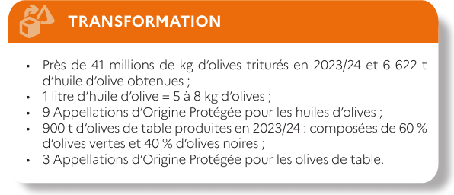
Source | En kt | 2015-16 | 2019-20 | 2023-24
SAA - SSP | Récolte | 35.445 | 25.035 | 29.742 |  | Source | Marché de l'huile d'olive Monde, Europe, France, Campagne 2019-20 - FAM | Source | Fiche Oléiculture, 2025 - FAM
 | Trituration | 36.887 | 22.036 | 41 | FranceAgriMer
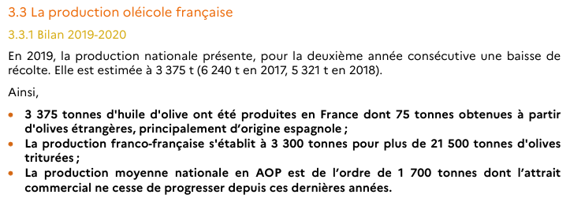
 | Huile | 5.533 | 3.375 | 6.622
 | Ventes huile française | 2.218 | 2.583 | 2.250 | FranceAgriMer
 | Variation de stock | 3.315 | 0.792 | 4.372
 |  | 2015 | 2019 | 2023
France Olive | Ventes d'huile en GMS | 65.765 | 62.594 | 62.705 | AFIDOL
 | Consommation totale | 99.31 | 113.561 | 99.801
 |  | 2015-16 | 2019-20 | 2023-24
France Olive | Olives de table | 1.591 | 1.012 | 0.9 | FranceAgriMer
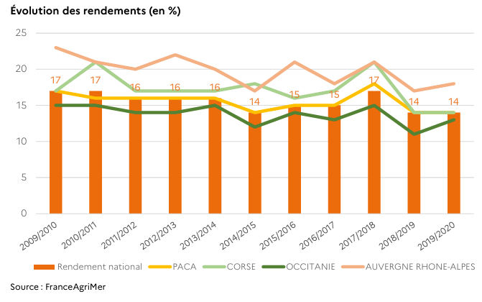
 |  | 2015 | 2019 | 2023
 | Ventes d'olives en GMS | 27.800 | 28.268 | 31.756 | AFIDOL
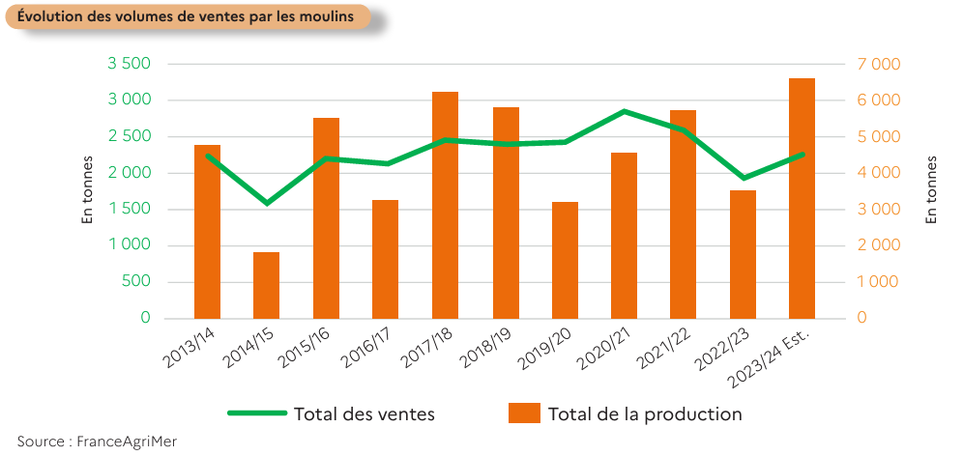
 | Consommation totale | 67.000 | 86.575 | 90.911
 |  |  |  | Source | Market Olea, 2016 - FAM

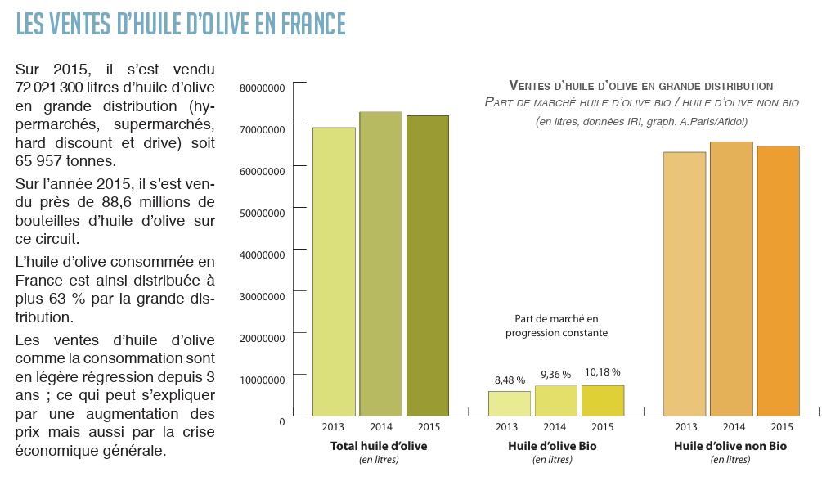

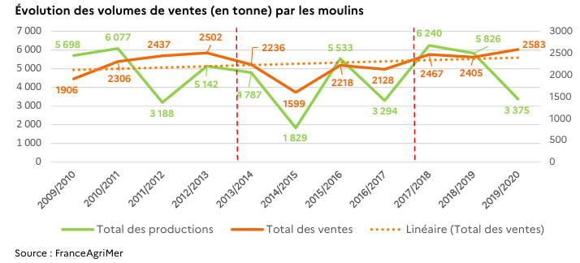

 |  |  |  | Source | Rapport d'activités 2015, AFIDOL | Source | Rapport d'activités 2019, AFIDOL |  |  | Source | Rapport d'activités 2023, AFIDOL
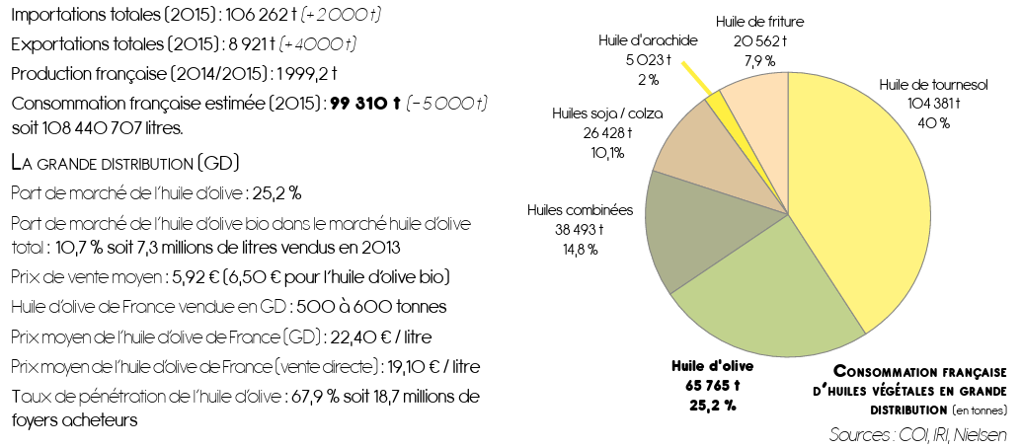
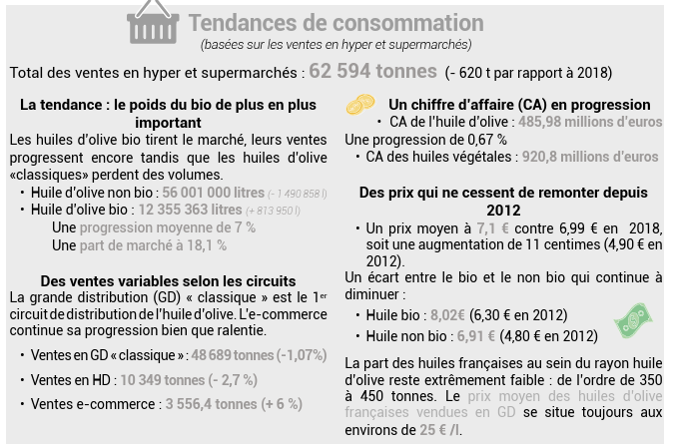

 |  |  |  | Source | Rapport d'activités 2016, AFIDOL

 |  |  |  |  |  | Source | Rapport d'activités 2020, AFIDOL

Consommation - OléoProtéines
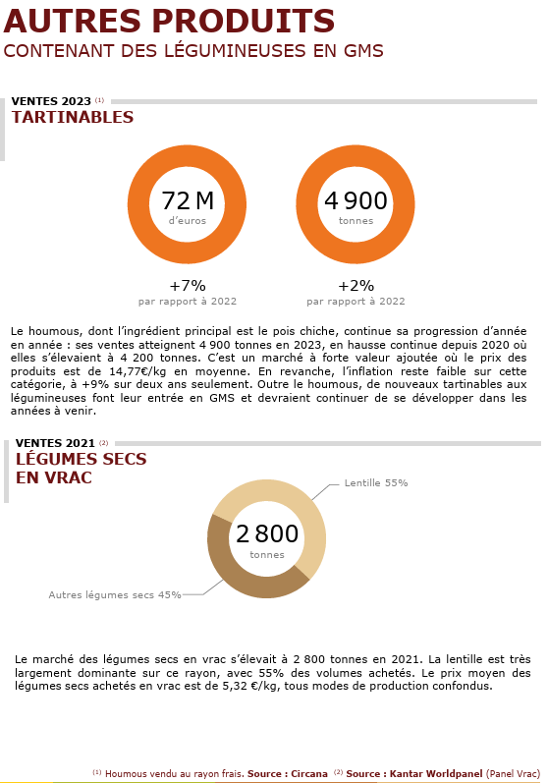
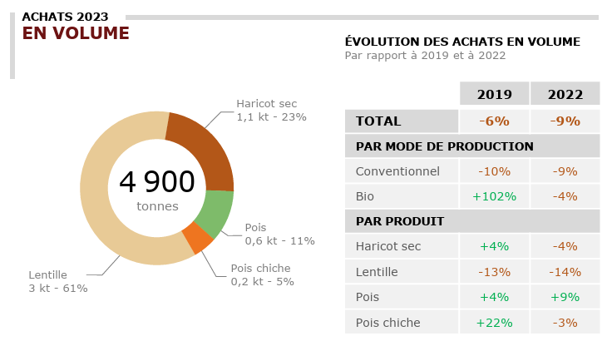
légumes secs Bruts -> RHD |  |  |  |  |  | Circuits spécialisés/GMS |  | Maximum 100 % | Minimum 10 % | Moyenne 20 % (arbitraire)
 |  |  |  |  |  | 5% |  |  | 10% | 20%
 |  |  | RHD |  |  | GMS |  | Autres IAA |  |  |  |  | Comparaison estimation des consommations de produits alimentaires à base de lentilles (en équivalent lentille pour Terres Univia VS kt de produit pour SOCLE actuel)
 |  | En kt | 2023 | 2023/2019 | 2019 | 2023 | 2019 | 2023 (max) | 2023 (min) | 2023 (moy) |  | Lentilles (2023), source OléoProtéines | Calcul SOCLE | SOCLE (kt produits) | Terres Univia (kt lentilles) | Calcul Terres Univia
 | Légumes secs bruts | Pois | 0.6 | 4% | 0.6 | 2 | 2 |  |  |  |  | RHD |  | 7.04 | 4.937
 |  | Lentille | 3 | -13% | 3.4 | 15 | 15 |  |  |  |  | Légumes secs bruts |  | 3 | 2.994
 |  | Pois chiche | 0.2 | 22% | 0.2 | 3 | 3 |  |  |  |  | Légumes secs appertisés |  | 3.9 | 1.943 | =3,886*0,5 | 0,5 étant le coefficient de cuisson (= autant d'eau que de grazines dans le produit final)
 |  | Haricot sec | 1.1 | 4% | 1.1 | 4 | nd |  |  |  |  | Légumes secs surgelés |  | 0.14 | /
 | Légumes secs appertisés | Lentille | 3.9 | 94% | 2.0 | 35 | 25 |  |  |  |  | GMS |  | 51.54 | 32.959
 |  | Pois chiche | 4.4 | 22% | 3.6 | 25 | 18 |  |  |  |  | Légumes secs bruts |  | 15 | 15.222
 |  | Haricot sec | 8.7 | -4% | 9.1 | 51 | nd |  |  |  |  | Légumes secs appertisés |  | 35 | 17.737 | =35,474*0,5 | 0,5 étant le coefficient de cuisson (= autant d'eau que de grazines dans le produit final)
 |  | Pois | 0.05 | 61% | 0.0 | 0.1 | 0 |  |  |  |  | Vrac |  | 1.54 | /
 |  | Lupin |  |  |  | 0.5 | 0 |  |  |  |  | Circuits spécialisés | =51,54*0,05 | 2.577 | / | 5% étant la répartition Circuits spécialisés/GMS pour l'ensemble des espèces
 | Légumes secs surgelés | Lentille | 0.14 | 500% | 0.0 |  |  |  |  |  |  | Fabrication de plats préparés (Autres IAA) |  | 3.416 | /
 |  | Pois chiche | 0.05 | 500% | 0.0 |  |  |  |  |  |  | Plats cuisinés appertisés (> 10 %) | =13,5*0,2 | 2.7 | / | Les produits contenant des lentilles en contiennent en moyenne 20 % (hypothèse personnelle)
 |  | Haricot sec | 0.8 | -6% | 0.9 |  |  |  |  |  |  | Plats traiteurs libre-service (> 10 %) | =2,3*0,2 | 0.46 | / | Les produits contenant des lentilles en contiennent en moyenne 20 % (hypothèse personnelle)
 |  | Autres | 0.47 | -16% | 0.6 |  |  |  |  |  |  | Alternatives végétales (> 10 %) | =0,18*0,2 | 0.036 | / | Les produits contenant des lentilles en contiennent en moyenne 20 % (hypothèse personnelle)
 | Produits au soja | Boissons au soja | 0.3 | 0% | 0.3 | 25 |  |  |  |  |  | Produits surgelés salés (> 10 %) | =0,24*0,2 | 0.048 | / | Les produits contenant des lentilles en contiennent en moyenne 20 % (hypothèse personnelle)
 |  | Desserts au soja | 0.2 | 0% | 0.2 | 23 |  |  |  |  |  | Pâtes alimentaires sèches (> 10 %) | =0,18*0,2 | 0.036 | / | Les produits contenant des lentilles en contiennent en moyenne 20 % (hypothèse personnelle)
 |  | Aides culinaires | 0 | 0% | 0.0 | 4 |  |  |  |  |  | Snacks apéritifs salés (> 10 %) | =0,52*0,2 | 0.104 | / | Les produits contenant des lentilles en contiennent en moyenne 20 % (hypothèse personnelle)
 | Alternatives végétales | Mentionne au moins une légumineuse | 0.72 | 170% | 0.3 |  |  |  |  |  |  | Farines (> 10 %) | =0,16*0,2 | 0.032 | / | Les produits contenant des lentilles en contiennent en moyenne 20 % (hypothèse personnelle)
 | Plats cuisinés appertisés (> 10 %) | Pois |  |  |  |  |  | 0.1 | 0.01 | 0.02
 |  | Fève |  |  |  |  |  | 0.04 | 0.004 | 0.008 |  | Tableau fourni par Terres Univia
 |  | Lentille |  |  |  |  |  | 13.5 | 1.35 | 2.7
légumes secs Appertisés -> RHD |  | Pois chiche |  |  |  |  |  | 0.26 | 0.026 | 0.052
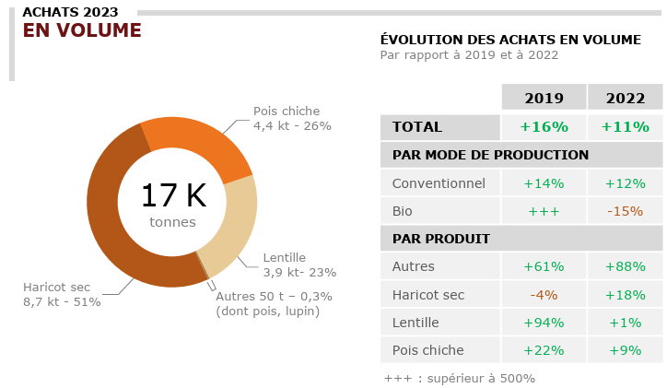
 |  | Haricot sec |  |  |  |  |  | 32.5 | 3.25 | 6.5
 |  | Soja |  |  |  |  |  | 0.67 | 0.067 | 0.134
 | Plats traiteurs libre-service (> 10 %) | Pois |  |  |  |  |  | 6.3 | 0.63 | 1.26
 |  | Fève |  |  |  |  |  | 0.02 | 0.002 | 0.004 |  | Coeffcient eq. graine sèche (appertisé) | RHD |  | Détail
 |  | Lentille |  |  |  |  |  | 2.3 | 0.23 | 0.46 |  | 0.5 | LS bruts | LS appertisés & surgelés | LS bruts | LS appertisés
 |  | Pois chiche |  |  |  |  |  | 0.65 | 0.065 | 0.13 |  | Lentille | 3000 | 2000 | 16000 | 18000
 |  | Haricot sec |  |  |  |  |  | 0.6 | 0.06 | 0.12 |  | Pois chiche | 200 | 2000 | 1000 | 14500
 |  | Soja |  |  |  |  |  | 0.08 | 0.008 | 0.016
 | Alternatives végétales (> 10 %) | Pois |  |  |  |  |  | 0.86 | 0.086 | 0.172
 |  | Fève |  |  |  |  |  | 0.28 | 0.028 | 0.056
 |  | Lentille |  |  |  |  |  | 0.18 | 0.018 | 0.036
 |  | Pois chiche |  |  |  |  |  | 0.64 | 0.064 | 0.128
 |  | Soja |  |  |  |  |  | 3.4 | 0.34 | 0.68
 | Produits surgelés salés (> 10 %) | Pois |  |  |  |  |  | 0.1 | 0.01 | 0.02
 |  | Fève |  |  |  |  |  | 0.62 | 0.062 | 0.124
 |  | Lentille |  |  |  |  |  | 0.24 | 0.024 | 0.048
 |  | Pois chiche |  |  |  |  |  | 1.1 | 0.11 | 0.22
 |  | Haricot sec |  |  |  |  |  | 0.72 | 0.072 | 0.144
 |  | Soja |  |  |  |  |  | 0.58 | 0.058 | 0.116
 | Pâtes alimentaires sèches (> 10 %) | Pois |  |  |  |  |  | 0.18 | 0.018 | 0.036
 |  | Lentille |  |  |  |  |  | 0.18 | 0.018 | 0.036
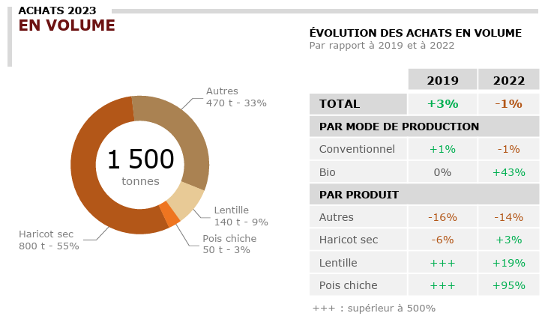
légumes secs Surgelés -> RHD |  | Pois chiche |  |  |  |  |  | 0.02 | 0.002 | 0.004
 | Snacks apéritifs salés (> 10 %) | Pois |  |  |  |  |  | 0.08 | 0.008 | 0.016
 |  | Fève |  |  |  |  |  | 0.03 | 0.003 | 0.006
 |  | Lentille |  |  |  |  |  | 0.52 | 0.052 | 0.104
 |  | Pois chiche |  |  |  |  |  | 0.22 | 0.022 | 0.044
 |  | Haricot sec |  |  |  |  |  | 0.6 | 0.06 | 0.12
 |  | Soja |  |  |  |  |  | 0.54 | 0.054 | 0.108
 | Farines (> 10 %) | Lentille |  |  |  |  |  | 0.16 | 0.016 | 0.032
 |  | Pois chiche |  |  |  |  |  | 0.18 | 0.018 | 0.036
 | Houmous | Pois chiche |  |  |  |  |  | 2.45 | 2.45 | 2.45 | Hyp : 50 % de pois chiches dans le houmous
 | Vrac | Lentille |  |  |  | 1.54
 |  | Autres |  |  |  | 1.26

Produits au soja -> RHD
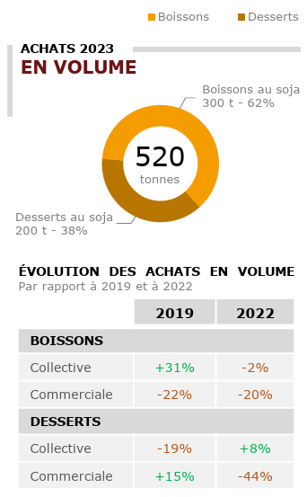

Alternatives végétales -> RHD
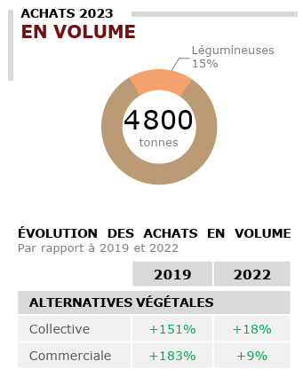

Répartition GMS/Spécialisés (en valeur)
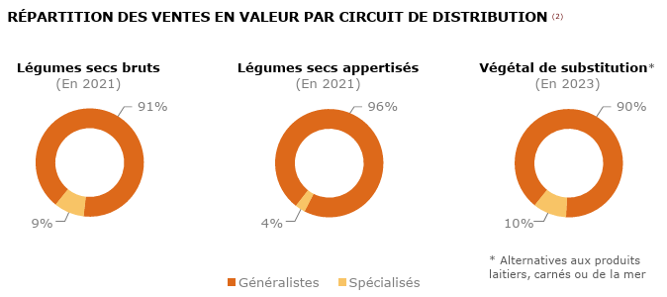

Légumes secs Bruts -> GMS
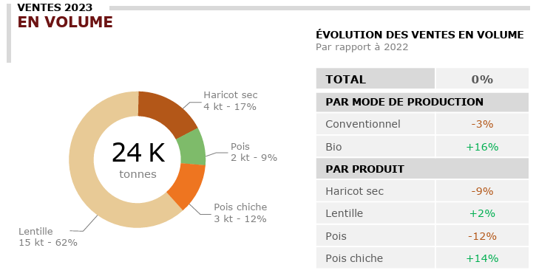
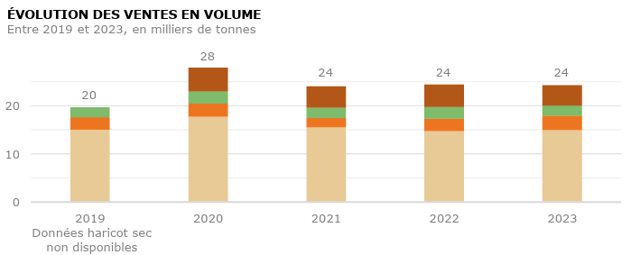

Légumes secs Appertisés -> GMS
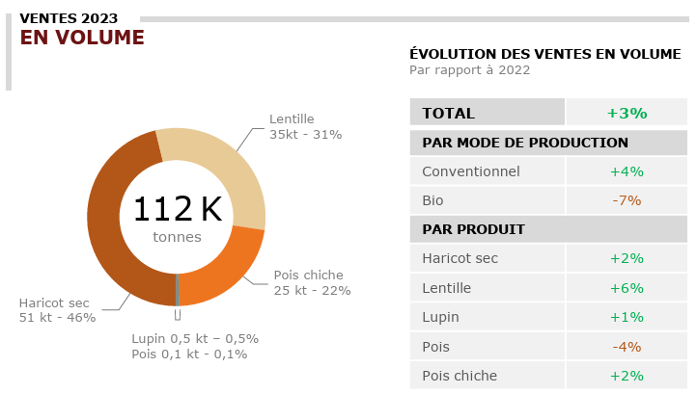
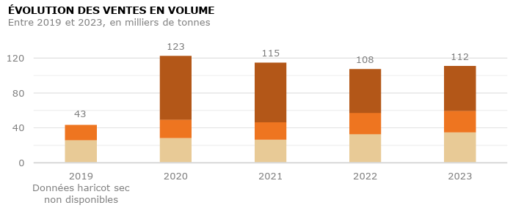

Produits au soja -> GMS
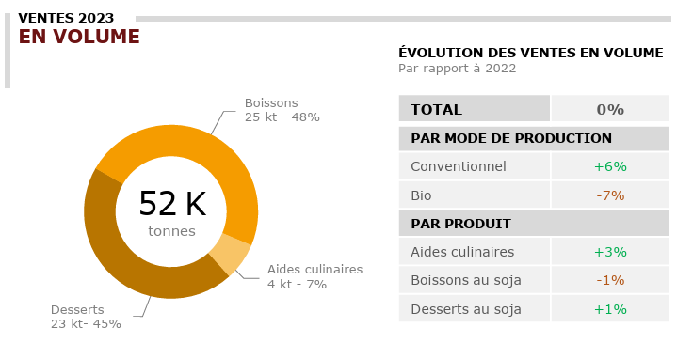

Plats cuisinés Appertisés, contenant des légumineuses (> 10 %) -> GMS
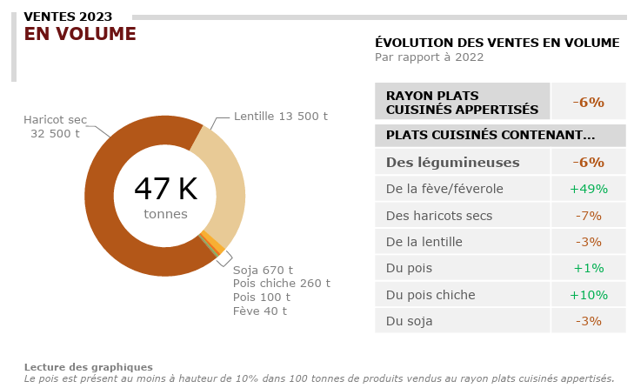

Plats traiteurs libre-service, contenant des légumineuses (> 10 %) -> GMS
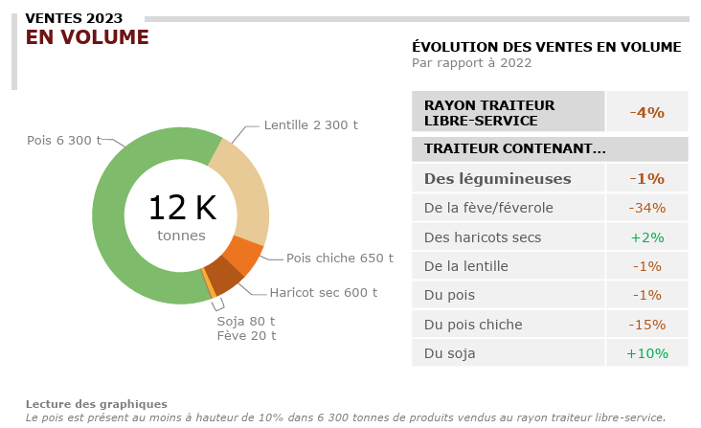

Alternatives végétales, contenant des légumineuses (> 10 %) -> GMS
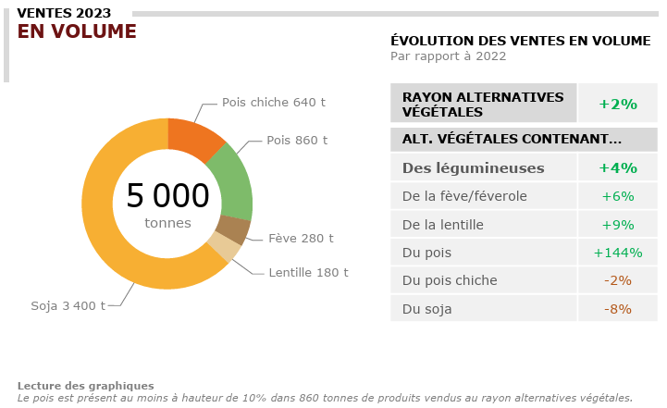

Produits surgelés salés, contenant des légumineuses (> 10 %) -> GMS
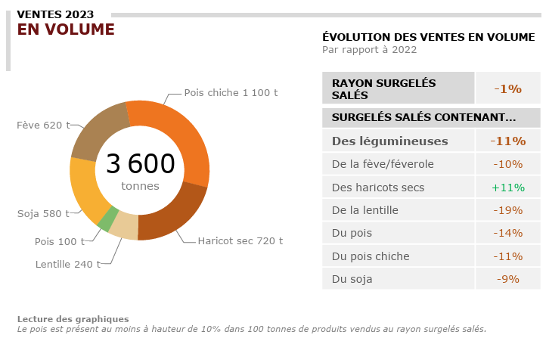

Pâtes alimentaires sèches, contenant des légumineuses (> 10 %) -> GMS
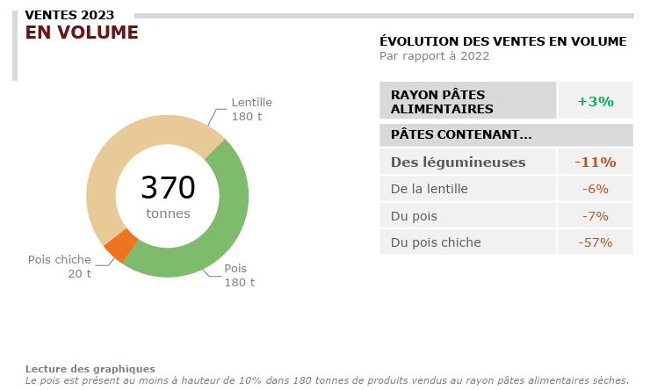

Snacks apéritifs salés, contenant des légumineuses (> 10 %) -> GMS
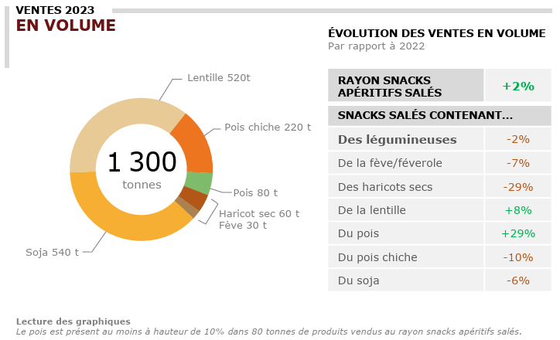

Farines, contenant des légumineuses (> 10 %) -> GMS
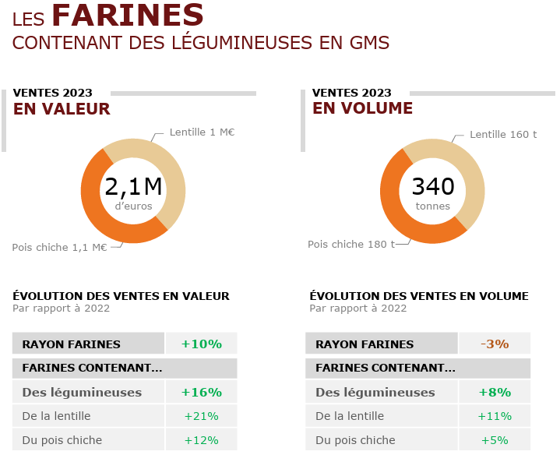

Autres produits (houmous et vrac), contenant des légumineuses -> GMS

Fab. ingrédients - Diverses
Amidonnerie (Pois)
Source | USIPA
 |  |  |  | Amidon | Protéine
 |  |  | Pois | 40% | 17% | Remarque : il n'est pas possible d'en extraire la totalité

Source | Feedtables
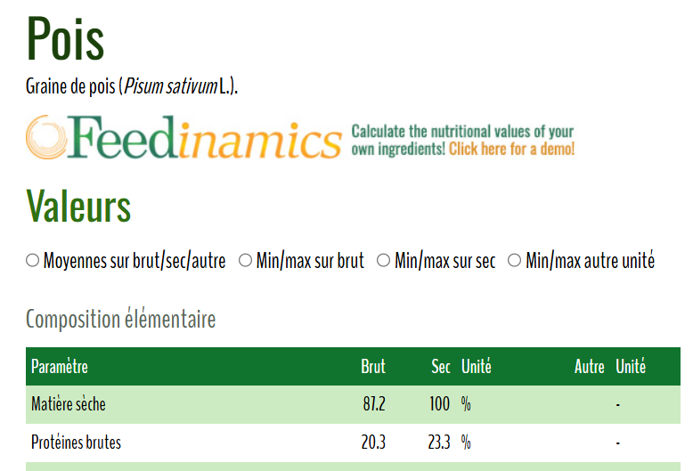

Meunerie (Féverole)
Source | ONRB | Rendement de meunerie | 77%

Fabrication d'ingrédients (Lupin)
Source | Feedtables

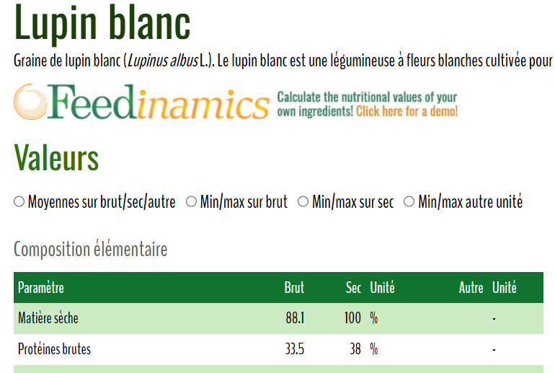

 |  |  | Protéines de lupin |  | 30% | Remarque : il n'est pas possible d'en extraire la totalité

Pertes - Diverses
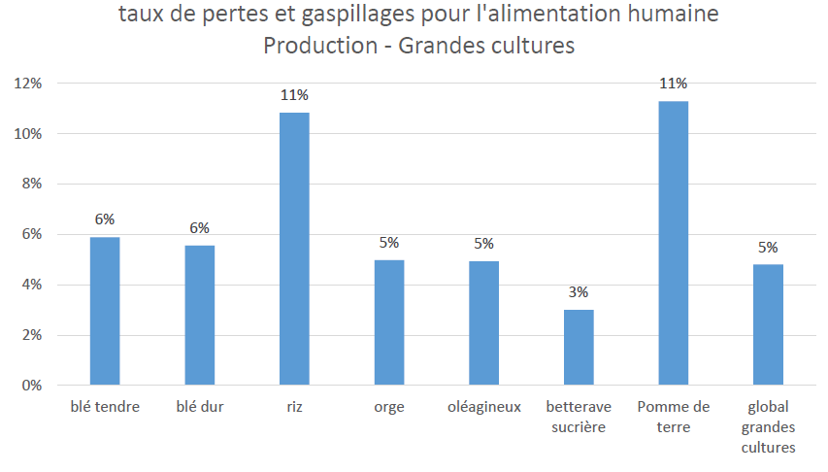
INFORMATIONS SOURCE
Données | Ratio issues de silo des oléoprotéagineux
Période
Territoire | France
Unité
Source | Pertes alimentaires dans la filière protéagineuse - Gérard Duc, Marc Anton, Alain Baranger, Véronique Biarnès, Julia Buitink, et al.. Pertes alimentaires dans la filière protéagineuse. Innovations Agronomiques, INRAE, 2015, 48, pp.127-141. ET "Pertes alimentaires dans la filière oléagineuse" - F. Fine, J.L Lucas, Jean-Michel Chardigny, Barbara Redlingshofer, Michel M. Renard.
Fournie par | TerriFlux
 |  | Source | "Pertes alimentaires dans la filière protéagineuse" - Gérard Duc, Marc Anton, Alain Baranger, Véronique Biarnès, Julia Buitink, et al.. Pertes alimentaires dans la filière protéagineuse. Innovations Agronomiques, INRAE, 2015, 48, pp.127-141. ff10.15454/1.4622740546392378E12ff. ffhal-02633195f

 |  |  |  |  | Toutes années
 |  |  |  | Ecarts tri collecte | 1.50%

 |  | Source | "Pertes alimentaires dans la filière oléagineuse" - F. Fine, J.L Lucas, Jean-Michel Chardigny, Barbara Redlingshofer, Michel M. Renard. Pertes alimentaires dans la filière oléagineuse. Innovations Agronomiques, 2015, 48, pp.97-114. ff10.15454/1.4622709266161074E12ff. ffhal-02629820f

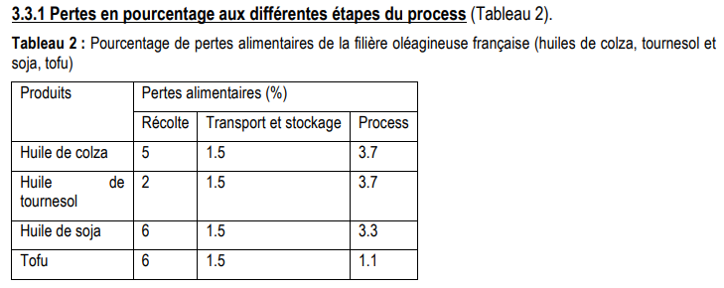

 |  | Etude Pertes et gaspillages

Transformation - TERRES UNIVIA
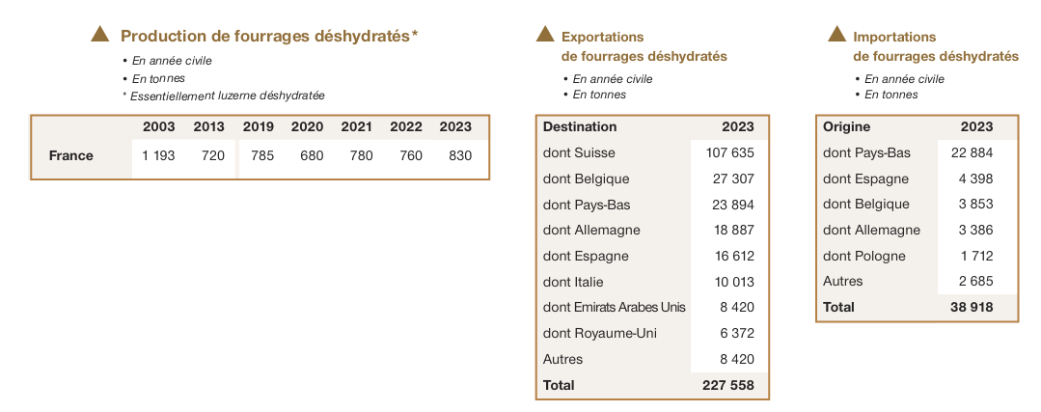
Bio
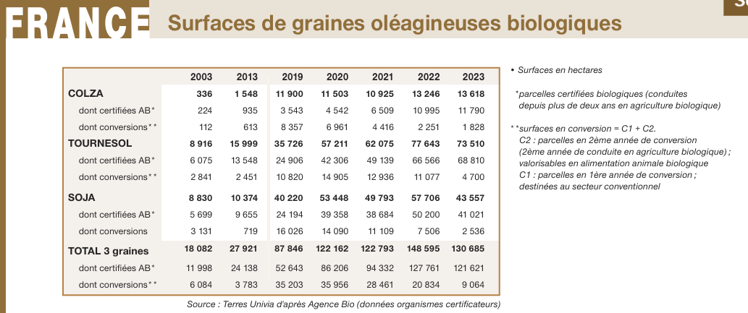

Usages
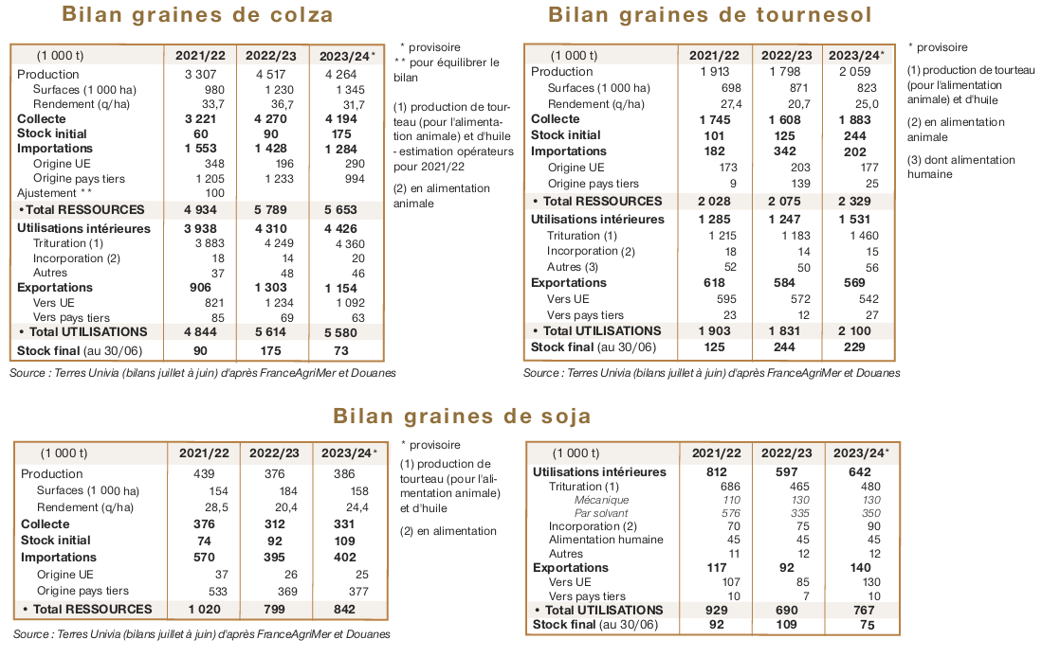

MP trituration
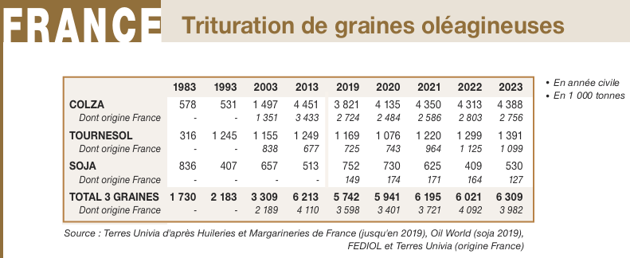

Production d'huile brute
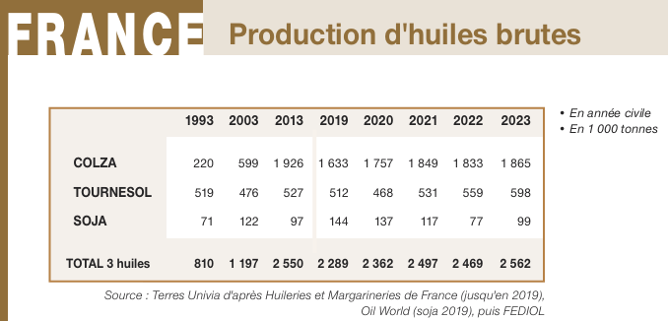

Consommation d'autres huiles
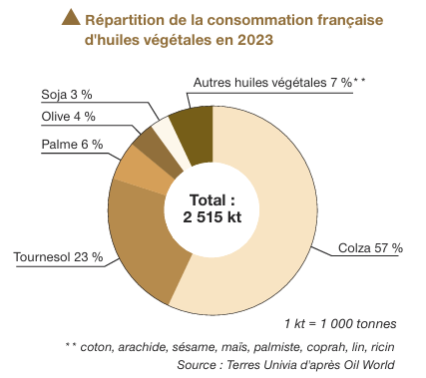

Production de tourteaux
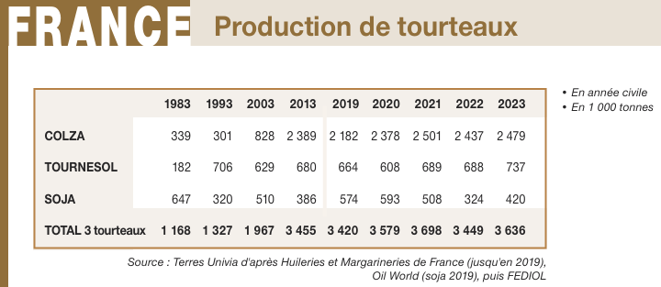

Consommation d'autres tourteaux
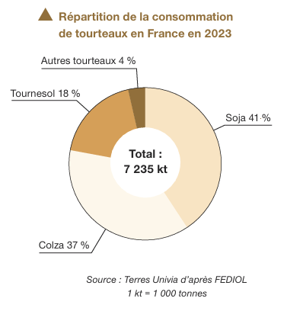

Production/consommation de coproduits
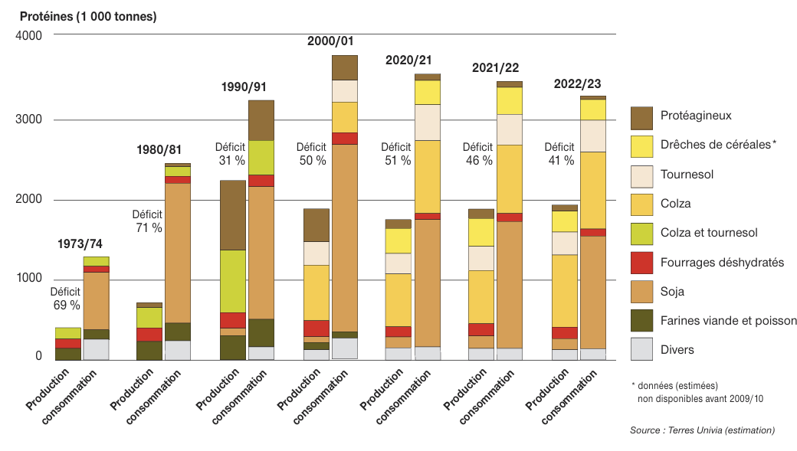

MP biodiesel (ou peut-être plutôt consommation de biodiesel) | Matières premières utilisées dans la production des biocarburants incorporés dans la filière gazole
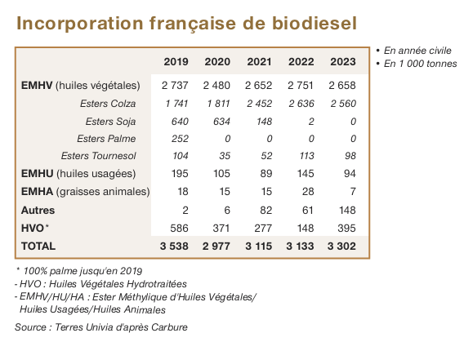

 |  | Les volumes paraissent trop élevés par rapport au disponible (surtout pour le colza, et j'ai le même problème pour le maïs et le blé pour le bioéthanol)
 |  | 2 sources d'erreurs éventuelles :
 |  | Le rendement de transformation de l'huile en biodiesel serait supérieur à 100 % (en masse)
 |  | Il n'y aurait pas toutes les importations d'huile dans la filière : pas celles pour produire du biodiesel notemment

Conso huile GMS

Production/consommation d'olives et huile d'olive

Utilisations pois, féverole
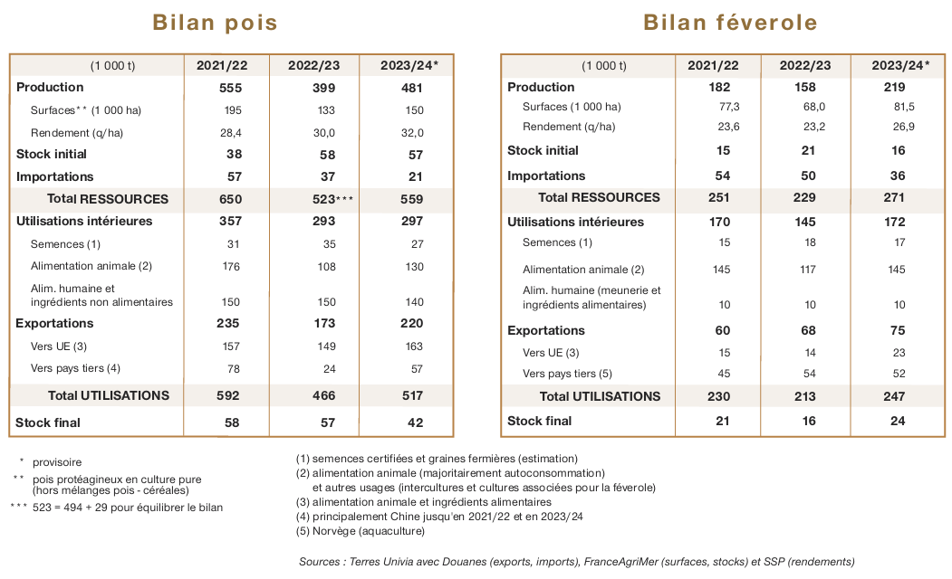

bio protéagineux
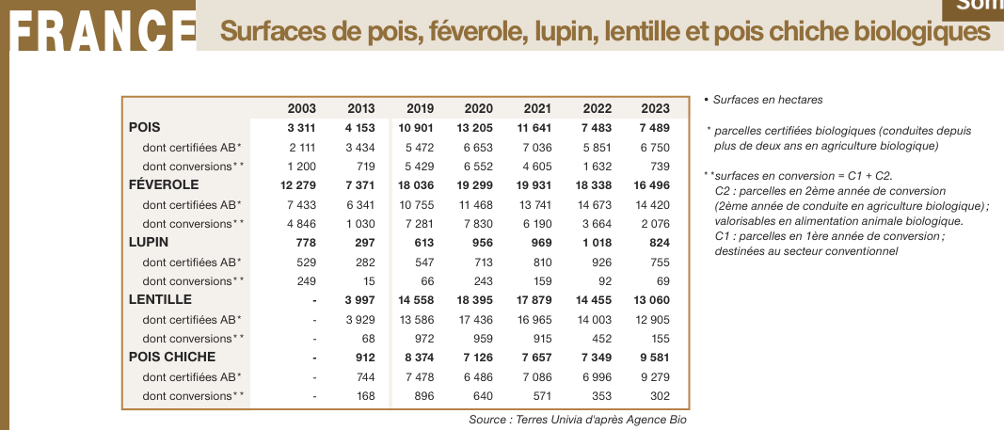

utilisations bio


Fourrages déshydratés

Alimentation animale - TERRES U


Collecte bio - TERRES UNIVIA


